peticiones registradas
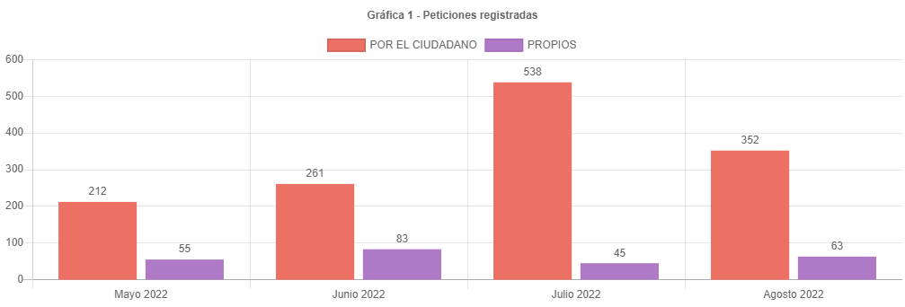

538 | 100 | 352
186 | 34.572490706

45 | 100 | 63
-18 | -40

canal de atencion
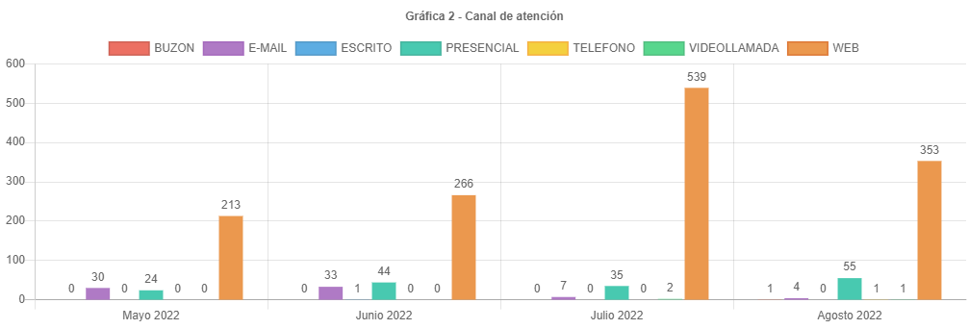

participacion tipologias
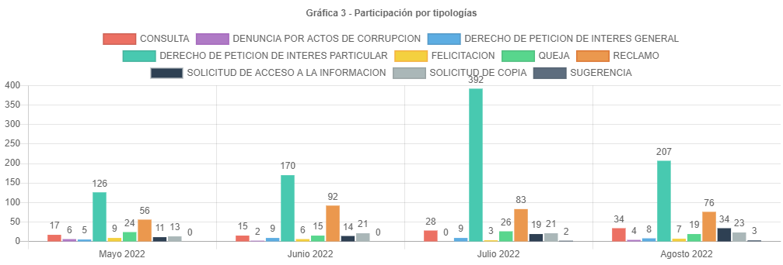

83 | 100 | 76
7 | 8.4337349398

subtemas periodo
SUBTEMAS PERIODO
 | Total
APELACIONES | 1
ATENCION SERVIDORES RED CADE | 1
AUTOESTIMACION DE AVALUO CATASTRAL | 1
FALSEDAD MATERIAL EN DOCUMENTO PUBLICO DENTRO DE UN PROCESO CON EL DISTRITO | 1
INCORPORACION DE CONSTRUCCION PH / NPH | 1
INSCRIPCION DE PREDIOS O MEJORAS NUEVA INCORPORACION | 1
NO CONTESTAR CONTESTAR DE MANERA POCO CLARA DERECHOS DE PETICION A SU CARGO | 1
TRASLADO A ENTIDADES DISTRITALES | 1
CERTIFICADO DE INSCRIPCION EN EL CENSO CATASTRAL | 2
RECTIFICACION DE AREA CONSTRUIDA PH / NPH | 2
RECTIFICACION DE AREA DE TERRENO | 2
RECURSOS | 2
AVALUO CATASTRAL | 3
ATENCION TIENDA CATASTRAL | 4
GESTION DEL TALENTO HUMANO | 4
INFORMACION CARTOGRAFICA | 4
RECTIFICACION DE ESTRATO USO Y DESTINO | 6
CERTIFICACIONES MANUALES | 7
ENGLOBE / DESENGLOBE | 8
IMPUESTOS | 8
REQUERIMIENTOS DE NOMENCLATURA | 8
SOLICITUD COPIA DE DOCUMENTO | 12
CENSO INMOBILIARIO | 19
REVISION DE AVALUO | 21
CERTIFICACION CATASTRAL | 22
CERTIFICADO DE CABIDA Y LINDEROS | 28
PLUSVALIA | 28
CAMBIO DE PROPIETARIO O POSEEDOR | 54
TRAMITES MORAS PRIORIDADES | 58
ATENCION DE SERVICIOS | 91
ATENCION Y SERVICIO A LA CIUDADANIA | 221

traslados no competencia
TRASLADOS POR NO COMPETENCIA
 | Total
SECRETARIA DE HACIENDA | 53
SECRETARIA DE PLANEACION | 16
SECRETARIA DE GOBIERNO | 12
DEFENSORIA DEL ESPACIO PUBLICO | 5
ACUEDUCTO - EAAB-ESP | 3
CVP - CAJA DE LA VIVIENDA POPULAR | 3
SECRETARIA DEL HABITAT | 3
CODENSA | 2
IDU | 2
SECRETARIA DE SALUD | 2
VANTI | 2
CAPITAL SALUD EPS | 1
SECRETARIA DE DESARROLLO ECONOMICO | 1
SECRETARIA DE SEGURIDAD | 1
SECRETARIA GENERAL | 1
UAESP | 1

cerradas mismo periodo
CERRADAS MISMO PERIODO
 | Cerradas Mismo Periodo
SUBGERENCIA DE PARTICIPACION Y ATENCION AL CIUDADANO | 271
SUBGERENCIA DE INFORMACION FISICA Y JURIDICA | 39
GERENCIA DE INFORMACION CATASTRAL | 11
ENTREGAS | 8
SUBGERENCIA DE TALENTO HUMANO | 6
OFICINA DE CONTROL DISCIPLINARIO INTERNO | 2
SUBGERENCIA DE INFORMACION ECONOMICA | 2
CENTRO DE DOCUMENTACION | 1
GERENCIA JURIDICA | 1
SUBGERENCIA ADMINISTRATIVA Y FINANCIERA | 1
SUBGERENCIA DE OPERACIONES | 1

cerradas otros periodos
CERRADAS OTROS PERIODOS
 | Cerradas Otro Periodo
SUBGERENCIA DE PARTICIPACION Y ATENCION AL CIUDADANO | 207
SUBGERENCIA DE INFORMACION FISICA Y JURIDICA | 58
ENTREGAS | 4
GERENCIA DE INFORMACION CATASTRAL | 4
SUBGERENCIA DE INFORMACION ECONOMICA | 4
SUBGERENCIA DE OPERACIONES | 1
SUBGERENCIA DE TALENTO HUMANO | 1

participacion localidad
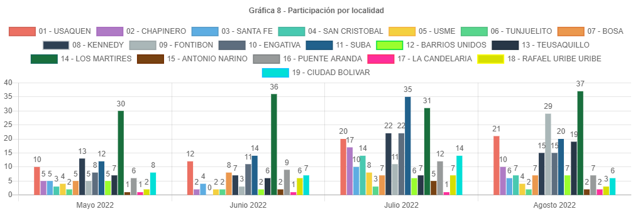

participacion estrato
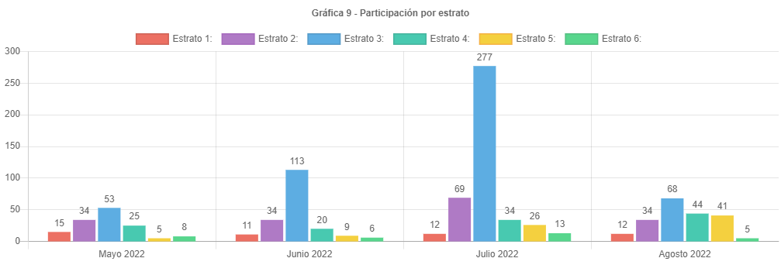

participacion tipo requirente
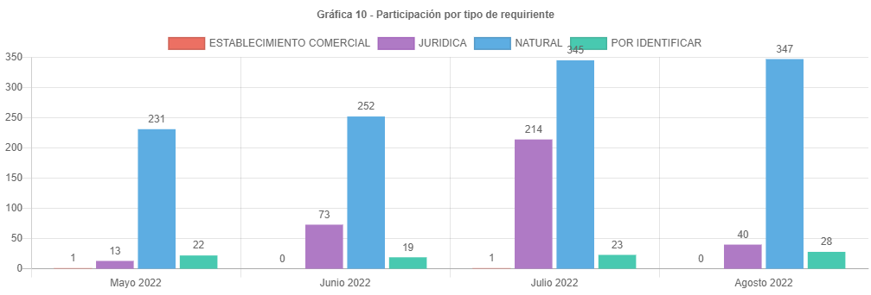

PARTICIPAC CALID REQUIRENTE
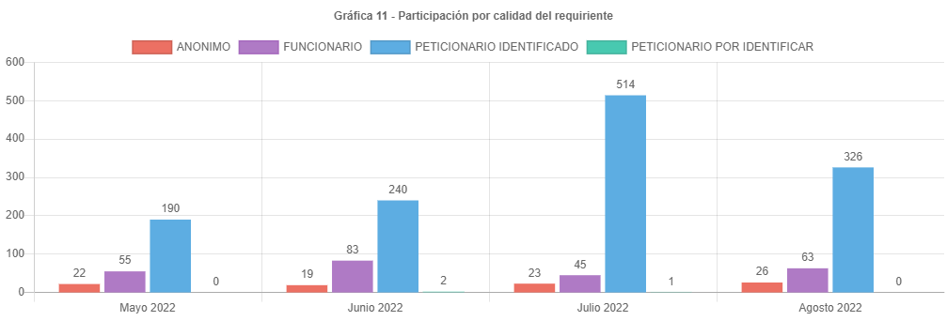

analisis
ANÁLISIS PETICIONES BOGOTA TE ESCUCHA AGOSTO DE 2022
Las respuestas de las peticiones atendidas en el mes de agosto de 2022 emitidas por la UAECD atienden el criterio de OPORTUNIDAD, por lo cual todas las PQRS gestionadas en el periodo cumplieron con los términos legales establecidos de la siguiente manera:
•Los traslados por no competencia fueron atendidos en un término de 5 días.
•Las solicitudes de información y de copias se atendieron en menos de 20 días.
•Las consultas en menos de los 35 días y los derechos de petición, reclamos, felicitaciones quejas y sugerencias fueron resueltos en un tiempo menor de 30 días.
Las peticiones registradas por el ciudadano presentaron una disminución de 538 en julio a 352 en agosto, aproximadamente el 34.57 % menos.
El principal canal de recepción de PQRS ciudadanas fue el sistema Bogotá te Escucha, seguido del canal presencial; dado que los canales con mayor acceso al ciudadano son la página de Bogotá te escucha y el canal presencial. Por otra parte, por el correo electrónico se recibieron 4 requerimientos, Cabe aclarar que, en el informe, para este mes, no se recibieron peticiones por el canal escrito.
La tipología más representativa fue el derecho de petición de interés particular el cual permitió al ciudadano solicitar diferentes trámites y servicios a cargo de la UAECD; siendo los temas más relevantes los correspondientes a atención y servicio a la ciudadanía, representando un 35.53% respecto a los demás temas, donde los usuarios consultaron temas varios sobre como solicitar trámites a Catastro, y el tema de cambios de propietario o poseedor. (cambio de nombre).
El número de reclamos disminuyo de 83 a 76, representando una caída del 8.43 % respecto al mes anterior.
Estos reclamos estuvieron relacionados principalmente con la no respuesta oportuna a trámites del Sistema Integrado de Información Catastral.
Para el mes de agosto se recibieron 63 peticiones registradas por el ciudadano, un 40% de peticiones más que el mes de julio en el cual se recibieron 45, con un incremento muy representativo.
Se esperaba que el número de peticiones comenzara a disminuir lo cual sucedió para agosto, esto pensando que los términos para cancelar el impuesto predial ya se habían vencido, razón que en los meses anteriores generara un descontento en el incremento de los avalúos catastrales, ocasionando las solicitudes de revisión de avalúo.
Los temas más representativos son Atención y servicio a la ciudadanía, tramites mora y prioridades, representando un 35.53 % respecto al resto de temas.
La mayor cantidad de traslados por no competencia se realizó hacia la SHD representando un 49.07% del total de traslados.
La mayor cantidad de tiempo promedio en la respuesta a tramites se dio en la Subgerencia de información física y jurídica siendo de 20.05 días en la respuesta.
La localidad con mayor participación en las peticiones es los mártires con 37 reportada para agosto de 2022, es importante anotar que no todos los usuarios reportan el lugar donde viven.
El estrato más representativo es el tres, con 68 reportado.
El aumento súbito de las peticiones registradas por la entidad se debe a que el usuario atendido por los diferentes canales solicita la radicación de su reclamo o petición al funcionario que atiende, quien registra su petición en el sistema BTE.
Es importante anotar que se ha venido informando a las áreas mediante correos electrónicos, los tiempos en los cuales se encuentran las peticiones, generando alertas para evitar responder peticiones fuera de términos. Se debe tener en cuenta que algunas peticiones requieren de la consulta a procesos internos que consumen mucho tiempo y en algunas ocasiones hace que se respondan las peticiones en el tiempo justo, eso si evitando superar los términos.
Por último, se informa el correcto registro de todas las peticiones en el Sistema Distrital para la Gestión de Peticiones Ciudadanas “Bogotá te escucha”.

